Calificaciones
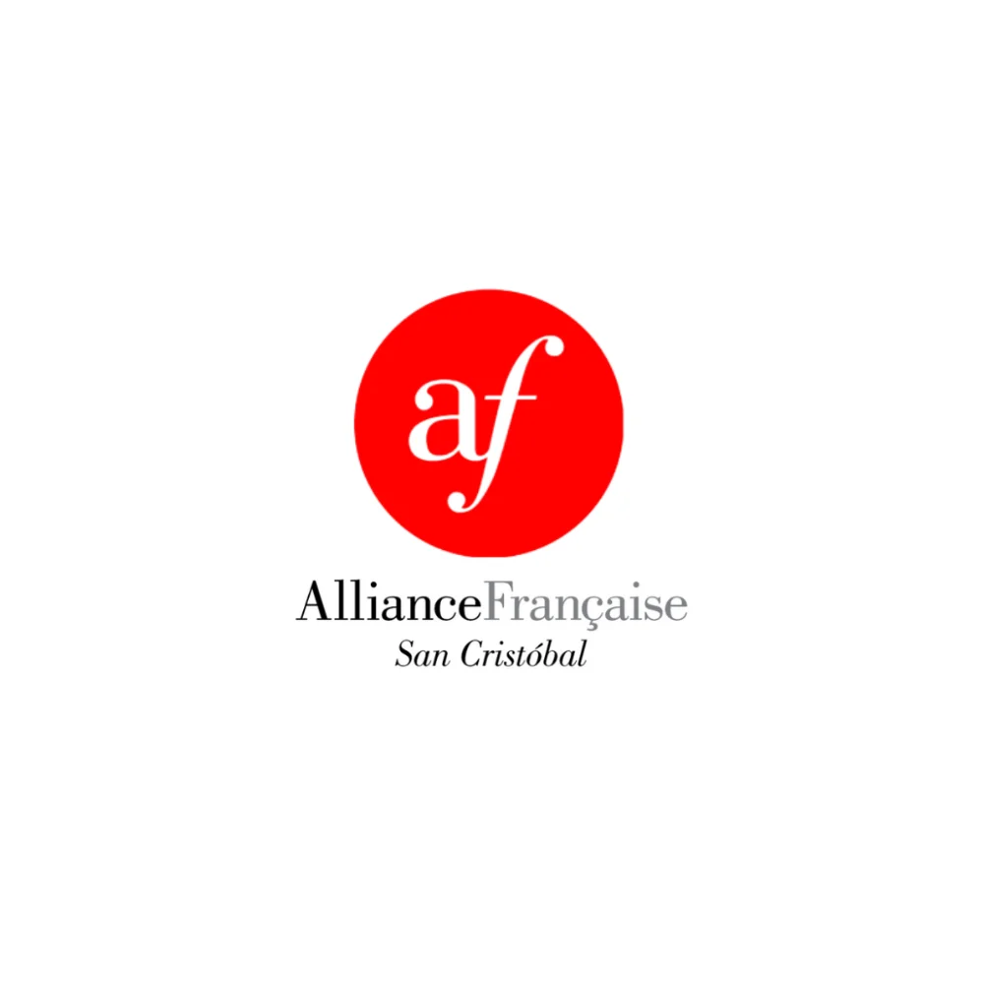
 | PROGRAMME DE FRANÇAIS

 | Colegio La Salle de San Cristóbal, S.C.
 | Ciclo Escolar 2025-2026
 | Alliance Française de San Cristóbal de Las Casas

REGISTRO DE CALIFICACIONES — TERCERO B
★ INSTRUCTOR: PROF. MIGUEL DAVID TILLERO ÁLVAREZ — DIRECTOR GENERAL ★

 | N° | NOMBRE DEL ESTUDIANTE | EXAMEN 40% | TAREAS 20% | PARTIC. 20% | ACTITUD 20% | PROM.
 | 1 | Cancino Suárez Sara | 9 | 8 | 9 | 9 | 8.8
 | 2 | Guzmán Aguilar Emiliano de Jesús | 9.5 | 9.5 | 10 | 8.5 | 9.4
 | 3 | Hernández Quezada María Fernanda | 8.5 | 8 | 9 | 9.5 | 8.7
 | 4 | López Rendón Renata | 7.5 | 8.5 | 9.5 | 9.5 | 8.5
 | 5 | Montoya Ruíz Dasha Camila | 8 | 9 | 9.5 | 8.5 | 8.6
 | 6 | Morales Rodríguez Ian Pablo | 9.5 | 9.5 | 9 | 8.5 | 9.2
 | 7 | Morales Suárez Silvana | 10 | 8.5 | 8.5 | 8.5 | 9.1
 | 8 | Narváez Díaz Carlos Raúl | 9.5 | 9 | 9.5 | 9.5 | 9.4
 | 9 | Reyes Vázquez Jorge Hugo | 9 | 10 | 9 | 9.5 | 9.3
 | 10 | Salgado Servín Santiago | 9.5 | 9 | 10 | 9.5 | 9.5
 | 11 | Ocampo López Juno Ximena | 9.5 | 8 | 9 | 9 | 9
 | 12 | Vezzoli Díaz Kira Valentina | 7.5 | 8.5 | 8.5 | 9 | 8.2
 | 13 | Torres González Xiomara Skarlett | 9 | 8.5 | 9 | 9 | 8.9

Av. La Almolonga 80, Barrio de Guadalupe · San Cristóbal de Las Casas, Chiapas · contacto@afsancristobal.com

